処理フロー
画面設計書 |  | 処理フロー |  | 担当者 | 日付
 |  |  | 作成 | LKI楊 | 2020-10-12
 |  |  | 更新 | HYN崔程宏 | 2021-06-08

【凡例】
バッチ/画面
サービスAPI
他MS API
自領域
テーブル
他領域
テーブル
 | 1．処理フロー

【社内フロント/ GMIND/Prosugate】
【販売基盤/受注サービス】
【他MS】
【データHUB】
【SAP】
【その他】

得意先マスタ
商品マスタ
ブランドマスタ
メニュー
有償支給検索
支給品BOM
親マスタ
支給品BOM
子マスタ
各種マスタ

API

BOMチェック
BOMチェック情報検索

検索結果
TSV
BOMチェック情報TSVダウンロード

画面レイアウト
画面設計書 |  |  |  |  | 画面レイアウト |  |  |  | 担当者 | 日付
 |  |  |  |  |  |  |  | 作成 | LKI楊 | 2020-10-12
 |  |  |  |  |  |  |  | 変更 | HYN崔程宏 | 2021-06-08
 | 1．画面レイアウト
 |  | 初期表示(マスメンのリンクから遷移した場合)
 |  |  | ・ミスミユーザーの場合
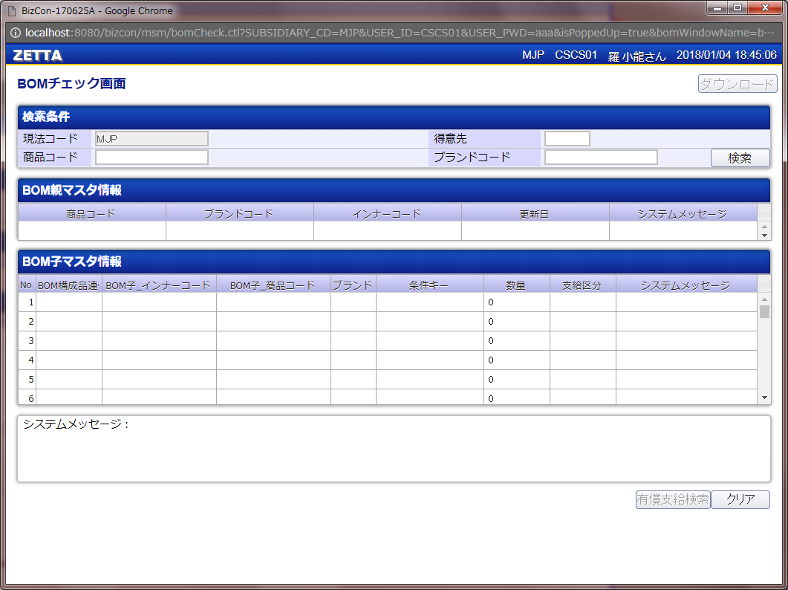
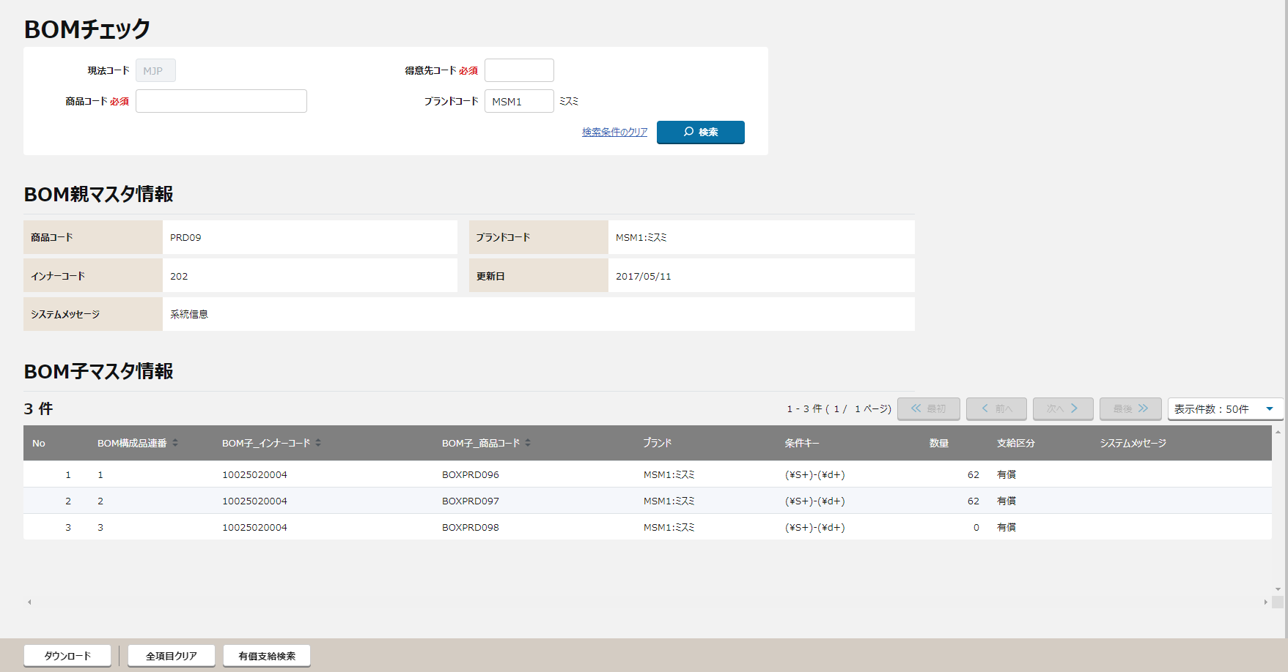
①

②
①

②

③

④
③

④

⑤

⑥

⑤

⑥
⑦

⑦

〇
①
②
 |  |  |  | 領域番号（画面項目定義参照）
 |  |  |  | ヘッダ
 |  |  |  | 検索条件入力
③
④
 |  |  |  | BOM親マスタヘッダ
⑤
 |  |  |  | BOM親マスタレコード
 |  |  |  | BOM子マスタヘッダ
⑥
 |  |  |  | BOM子マスタレコード
⑦
 |  |  |  | ページ下部

 |  |  | ・メーカーの場合
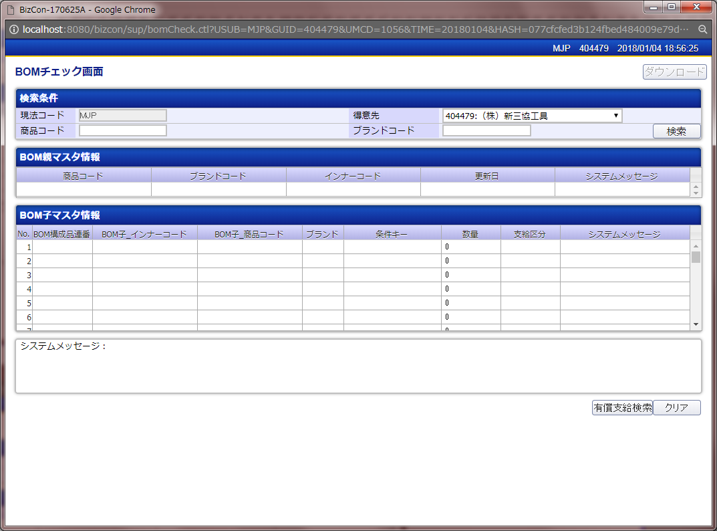

 |  | 初期表示(検索画面から検索結果レコードを選択して遷移した場合)
 |  |  | ・ミスミユーザーの場合 |  |  | ※メーカーログインとの差分は、得意先のプルダウンのみ。
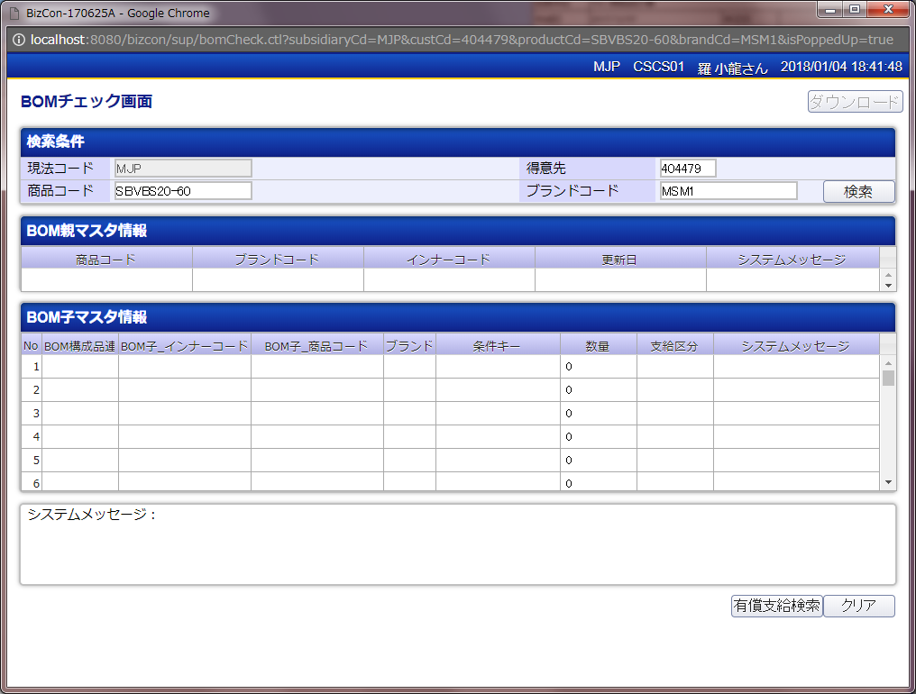

 |  | 「検索」押下
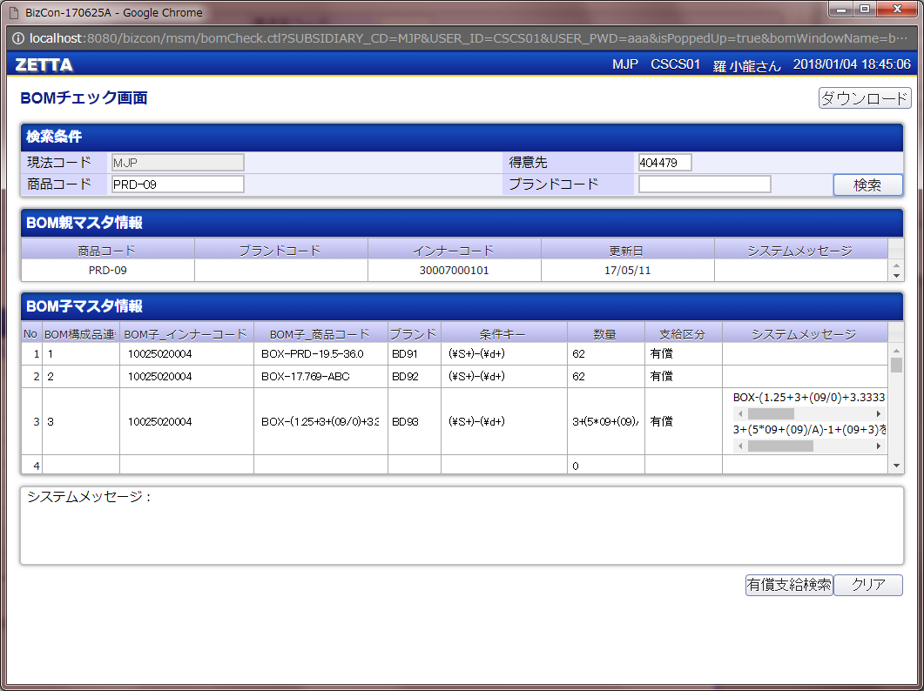

【改版メモ】
版 |  |  |  |  |  | 変更有無
β版2.1_ユーザー机上レビュ反映 |  |  |  |  |  | 〇 | 確認のみ
β版2.2_ユーザー対面レビュ反映 |  |  |  |  |  | × | 対応不要と判断
β版2.3_有償支給(下期)案件 |  |  |  |  |  | 〇 | 確認のみ
β版2.4_有償支給(下期)案件 |  |  |  |  |  | 〇 | 確認のみ
β版2.5_有償支給(下期)案件 |  |  |  |  |  | × | 対応不要と判断
β版2.6_仕様変更 |  |  |  |  |  | × | 対応不要と判断
β版2.7_有償支給機能追加案件 |  |  |  |  |  | × | 対応不要と判断

画面項目定義
No | コンポーネント名 （論理名） | コンポーネント名 （物理名） | 領域番号 | 項目名 （論理名）（英） | 項目名 （論理名）（和） | 項目名 （物理名） | 種別 | 型 | 書式 | 表示制御 | 活性制御 | 翻訳有無 | 初期表示 |  |  | 入力時 必須 | 単項目バリデーションチェック |  |  |  |  |  |  |  |  |  |  |  |  |  |  |  | 備考 | e
 |  |  |  |  |  |  |  |  |  |  |  |  |  |  |  |  | 型 |  |  |  |  |  |  |  |  |  | 数値範囲 |  |  |  | 桁数 |  |  | e
 |  |  |  |  |  |  |  |  |  |  |  |  | 初期表示 （メニューから遷移） | 初期表示 （有償支給検索画面から遷移） | 検索ボタン押下 |  | 必須 | ASCII | 半角 | 全角 | 英字 | 数字 | 英数字 | 日付 | 整数 | 実数 | 超 ＞ | 以上 ≧ | 以下 ≦ | 未満 ＜ | 最大 | 最小 |  | e
1 | ヘッダ |  |  |  | ZETTA |  | ラベル | - |  |  |  |  |  |  |  | - | - | - | - | - | - | - | - | - | - | - | - | - | - | - | - | - |  | e
2 |  |  |  |  | ログイン現法コード |  | ラベル | 文字列 |  |  |  |  | ログイン情報.現法 | 同左 | 同左 | - | - | - | - | - | - | - | - | - | - | - | - | - | - | - | - | - |  | e
＜NRIメモ＞
画面標準仕様により削除。
3 |  |  |  |  | ログインユーザID |  | テキスト | 文字列 |  |  |  |  | ログイン情報.ユーザID | 同左 | 同左 | - | - | - | - | - | - | - | - | - | - | - | - | - | - | - | - | - |  | e
4 |  |  |  |  | ログインユーザ名 |  | ラベル | 文字列 |  |  |  |  | ログイン情報.ユーザ名 | 同左 | 同左 | - | - | - | - | - | - | - | - | - | - | - | - | - | - | - | - | - |  | e
5 |  |  |  |  | 画面表示日時 |  | ラベル | 日時 |  |  |  |  | システム日付時間 | 同左 | 同左 | - | - | - | - | - | - | - | - | - | - | - | - | - | - | - | - | - |  | e
【外部設計】
現法、ログインユーザID、ログインユーザ名、画面表示日時はペンディング中
6 |  |  |  |  | BOMチェック |  | ラベル | 文字列 |  |  |  |  | 固定値「BOMチェック」 | 同左 | 同左 | - | - | - | - | - | - | - | - | - | - | - | - | - | - | - | - | - |  | e | β版2.1_ユーザー机上レビュ反映 画面名の変更確認のみ
7 |  |  |  |  | ダウンロード |  | ボタン | - |  |  | 検索結果が存在する場合 活性 |  | 固定値「ダウンロード」 | 同左 | 同左 | - | - | - | - | - | - | - | - | - | - | - | - | - | - | - | - | - |  | e
8 | 検索条件入力 |  |  |  | - |  | ラベル | - |  |  |  |  | 固定値「-」 | 同左 | 同左 | - | - | - | - | - | - | - | - | - | - | - | - | - | - | - | - | - |  | e
9 |  |  |  |  | 現法コード |  | ラベル | - |  |  |  |  | 固定値「現法コード」 | 同左 | 同左 | - | - | - | - | - | - | - | - | - | - | - | - | - | - | - | - | - |  | e
10 |  |  |  |  | 現法コード |  | テキストボックス | 文字列 |  |  |  |  | ログイン情報.現法コード | 同左 | 同左 | ○ | - | - | - | - | 〇 | 〇 | - | - | - | - | - | - | - | - | 3 | 3 |  | e | β版2.3_有償支給(下期)案件 変更の確認のみ
11 |  |  |  |  | 得意先コード 必須 |  | ラベル | - |  |  |  |  | 固定値「得意先コード 必須」 | 同左 | 同左 | - | - | - | - | - | - | - | - | - | - | - | - | - | - | - | - | - |  | e
12 |  |  |  |  | 得意先コード |  | テキストボックス | 文字列 |  | ミスミユーザ利用時のみ表示 | ミスミユーザ利用時のみ編集可 |  | ブランク | 遷移元画面.得意先コード | 同左 | ○ | - | - | - | - | 〇 | 〇 | - | - | - | - | - | - | - | - | 6 | 6 |  | e
13 |  |  |  |  | 得意先プルダウン |  | セレクトボックス | 文字列 |  | メーカーユーザ利用時のみ表示 |  |  | ブランク | 得意先情報検索API.得意先プルダウン | 同左 | - | - | - | - | - | - | - | - | - | - | - | - | - | - | - | - | - |  | e
14 |  |  |  |  | 商品コード 必須 |  | ラベル | - |  |  |  |  | 固定値「商品コード 必須」 | 同左 | 同左 | - | - | - | - | - | - | - | - | - | - | - | - | - | - | - | - | - |  | e
15 |  |  |  |  | 商品コード |  | テキストボックス | 文字列 |  |  | 常に活性 |  | ブランク | 遷移元画面.商品コード | 同左 | ○ | - | - | - | - | 〇 | 〇 | - | - | - | - | - | - | - | - | 74 | 1 | ※共通バリデーション仕様参照 単項目バリデーションチェックに記号チェックも必要 | e
16 |  |  |  |  | ブランドコード |  | ラベル | - |  |  |  |  | 固定値「ブランドコード」 | 同左 | 同左 | - | - | - | - | - | - | - | - | - | - | - | - | - | - | - | - | - |  | e
17 |  |  |  |  | ブランドコード |  | テキストボックス | 文字列 |  |  | 常に活性 |  | ブランク | 遷移元画面.ブランドコード | 同左 | - | - | - | - | - | 〇 | 〇 | - | - | - | - | - | - | - | - | 4 | 4 | ※共通バリデーション仕様参照 | e
18 |  |  |  |  | ブランド名 |  | ラベル | 文字列 |  |  |  |  | ブランク | ブランク | ブランク | - | - | - | - | - | 〇 | 〇 | - | - | - | - | - | - | - | - | 4 | 4 | ※共通バリデーション仕様参照 | e
19 |  |  |  |  | 検索条件のクリア |  | ハイパーリンク | - |  |  |  |  | 固定値「検索条件のクリア」 | 同左 | 同左 | - | - | - | - | - | - | - | - | - | - | - | - | - | - | - | - | - |  | e
20 |  |  |  |  | 検索 |  | ボタン | - |  |  |  |  | 固定値「検索」 | 同左 | 同左 | - | - | - | - | - | - | - | - | - | - | - | - | - | - | - | - | - |  | e
21 | BOM親マスタヘッダ |  |  |  | BOM親マスタ情報 |  | ラベル | - |  |  |  |  | 固定値「BOM親マスタ情報」 | 同左 | 同左 | - | - | - | - | - | - | - | - | - | - | - | - | - | - | - | - | - |  | e
22 |  |  |  |  | 商品コード |  | ラベル | - |  |  |  |  | 固定値「商品コード」 | 同左 | 同左 | - | - | - | - | - | - | - | - | - | - | - | - | - | - | - | - | - |  | e
23 |  |  |  |  | ブランドコード |  | ラベル | - |  |  |  |  | 固定値「ブランドコード」 | 同左 | 同左 | - | - | - | - | - | - | - | - | - | - | - | - | - | - | - | - | - |  | e
24 |  |  |  |  | インナーコード |  | ラベル | - |  |  |  |  | 固定値「インナーコード」 | 同左 | 同左 | - | - | - | - | - | - | - | - | - | - | - | - | - | - | - | - | - |  | e
25 |  |  |  |  | 更新日 |  | ラベル | - |  |  |  |  | 固定値「更新日」 | 同左 | 同左 | - | - | - | - | - | - | - | - | - | - | - | - | - | - | - | - | - |  | e
26 |  |  |  |  | システムメッセージ |  | ラベル | - |  |  |  |  | 固定値「システムメッセージ」 | 同左 | 同左 | - | - | - | - | - | - | - | - | - | - | - | - | - | - | - | - | - |  | e
27 | BOM親マスタレコード |  |  |  | - |  | - | - |  |  |  |  |  |  |  | - | - | - | - | - | - | - | - | - | - | - | - | - | - | - | - | - |  | e
28 |  |  |  |  | 商品コード |  | ラベル | 文字列 |  |  |  |  | ブランク | 同左 | 支給品BOM親マスタ.商品コード | - | - | - | - | - | - | - | - | - | - | - | - | - | - | - | - | - |  | e
29 |  |  |  |  | ブランドコード |  | ラベル | 文字列 |  |  |  |  | ブランク | 同左 | 支給品BOM親マスタ.ブランドコード | - | - | - | - | - | - | - | - | - | - | - | - | - | - | - | - | - |  | e
30 |  |  |  |  | インナーコード |  | ラベル | 文字列 |  |  |  |  | ブランク | 同左 | 支給品BOM親マスタ.統合インナーコード | - | - | - | - | - | - | - | - | - | - | - | - | - | - | - | - | - |  | e
31 |  |  |  |  | 更新日 |  | ラベル | 日付 | YYYY/MM/DD |  |  |  | ブランク | 同左 | 支給品BOM親マスタ.更新日 | - | - | - | - | - | - | - | - | - | - | - | - | - | - | - | - | - |  | e
32 |  |  |  |  | システムメッセージ |  | ラベル | 文字列 |  |  |  |  | ブランク | 同左 | 同左 | - | - | - | - | - | - | - | - | - | - | - | - | - | - | - | - | - |  | e
33 | BOM子マスタヘッダ |  |  |  | BOM子マスタ情報 |  | ラベル | - |  |  |  |  | 固定値「BOM子マスタ情報」 | 同左 | 同左 | - | - | - | - | - | - | - | - | - | - | - | - | - | - | - | - | - |  | e
34 |  |  |  |  | 検索結果件数 |  | ラベル |  |  |  |  |  | 固定値「検索結果件数」 | 同左 | 同左 |  | - | - | - | - | - | - | - | - | - | - | - | - | - | - | - | - |  | e
35 |  |  |  |  | ページ情報 |  | ラベル |  |  |  |  |  | 固定値「ページ情報」 | 同左 | 同左 |  | - | - | - | - | - | - | - | - | - | - | - | - | - | - | - | - |  | e
36 |  |  |  |  | << 最初 |  | ボタン |  |  |  |  |  | 固定値「<< 最初」 | 同左 | 同左 |  | - | - | - | - | - | - | - | - | - | - | - | - | - | - | - | - |  | e
【NRIメモ】
件数の選択肢は詳細設計で確認する。
37 |  |  |  |  | < 前へ |  | ボタン |  |  |  |  |  | 固定値「< 前へ」 | 同左 | 同左 |  | - | - | - | - | - | - | - | - | - | - | - | - | - | - | - | - |  | e
38 |  |  |  |  | 次へ > |  | ボタン |  |  |  |  |  | 固定値「次へ >」 | 同左 | 同左 |  | - | - | - | - | - | - | - | - | - | - | - | - | - | - | - | - |  | e
39 |  |  |  |  | 最後 >> |  | ボタン |  |  |  |  |  | 固定値「最後 >>」 | 同左 | 同左 |  | - | - | - | - | - | - | - | - | - | - | - | - | - | - | - | - |  | e
40 |  |  |  |  | 表示件数プルダウン |  | プルダウン |  |  |  |  |  |  | 同左 | 同左 |  | - | - | - | - | - | - | - | - | - | - | - | - | - | - | - | - |  | e
41 |  |  |  |  | No |  | ラベル |  |  |  |  |  | 固定値「No」 | 同左 | 同左 |  | - | - | - | - | - | - | - | - | - | - | - | - | - | - | - | - |  | e
42 |  |  |  |  | BOM構成品連番 |  | ラベル | - |  |  |  |  | 固定値「BOM構成品連番」 | 同左 | 同左 | - | - | - | - | - | - | - | - | - | - | - | - | - | - | - | - | - |  | e
43 |  |  |  |  | BOM子_インナーコード |  | ラベル | - |  |  |  |  | 固定値「BOM子_インナーコード」 | 同左 | 同左 | - | - | - | - | - | - | - | - | - | - | - | - | - | - | - | - | - |  | e
44 |  |  |  |  | BOM子_商品コード |  | ラベル | - |  |  |  |  | 固定値「BOM子_商品コード」 | 同左 | 同左 | - | - | - | - | - | - | - | - | - | - | - | - | - | - | - | - | - |  | e
45 |  |  |  |  | ブランド |  | ラベル | - |  |  |  |  | 固定値「ブランド」 | 同左 | 同左 | - | - | - | - | - | - | - | - | - | - | - | - | - | - | - | - | - |  | e
46 |  |  |  |  | 条件キー |  | ラベル | - |  |  |  |  | 固定値「条件キー」 | 同左 | 同左 | - | - | - | - | - | - | - | - | - | - | - | - | - | - | - | - | - |  | e
47 |  |  |  |  | 数量 |  | ラベル | - |  |  |  |  | 固定値「数量」 | 同左 | 同左 | - | - | - | - | - | - | - | - | - | - | - | - | - | - | - | - | - |  | e
48 |  |  |  |  | 支給区分 |  | ラベル | - |  |  |  |  | 固定値「支給区分」 | 同左 | 同左 | - | - | - | - | - | - | - | - | - | - | - | - | - | - | - | - | - |  | e
49 |  |  |  |  | システムメッセージ |  | ラベル | - |  |  |  |  | 固定値「システムメッセージ」 | 同左 | 同左 | - | - | - | - | - | - | - | - | - | - | - | - | - | - | - | - | - |  | e
50 | BOM子マスタレコード |  |  |  | No |  | - | - |  |  |  |  | ブランク | 同左 | データレコードの連番（1~N） | - | - | - | - | - | - | - | - | - | - | - | - | - | - | - | 500 | 0 |  | e
51 |  |  |  |  | BOM構成品連番 |  | ラベル ハイパーリンク | 数値 |  |  |  |  | ブランク | 同左 | 支給品BOM子マスタ．BOM構成品連番 | - | - | - | - | - | - | - | - | - | - | - | - | - | - | - | - | - |  | e
52 |  |  |  |  | BOM子_インナーコード |  | ラベル | 文字列 |  |  |  |  | ブランク | 同左 | 支給品BOM子マスタ．BOM子_インナーコード | - | - | - | - | - | - | - | - | - | - | - | - | - | - | - | - | - |  | e
53 |  |  |  |  | BOM子_商品コード |  | ラベル | 文字列 |  |  |  |  | ブランク | 同左 | 支給品BOM子マスタ．BOM子_商品コード | - | - | - | - | - | - | - | - | - | - | - | - | - | - | - | - | - |  | e
54 |  |  |  |  | ブランド |  | ラベル | 文字列 |  |  |  |  | ブランク | 同左 | 支給品BOM子マスタ．ブランドコード | - | - | - | - | - | - | - | - | - | - | - | - | - | - | - | - | - |  | e
55 |  |  |  |  | 条件キー |  | ラベル | 文字列 |  |  |  |  | ブランク | 同左 | 支給品BOM子マスタ．条件キー | - | - | - | - | - | - | - | - | - | - | - | - | - | - | - | - | - |  | e
56 |  |  |  |  | 数量 |  | ラベル | 文字列 |  |  |  |  | ブランク | 同左 | BOMチェック情報検索API.数量 | - | - | - | - | - | - | - | - | - | - | - | - | - | - | - | - | - |  | e
57 |  |  |  |  | 支給区分 |  | ラベル | 文字列 |  |  |  |  | ブランク | 同左 | 支給品BOM子マスタ．支給区分 | - | - | - | - | - | - | - | - | - | - | - | - | - | - | - | - | - |  | e
58 |  |  |  |  | システムメッセージ |  | ラベル | 文字列 |  |  |  |  | ブランク | 同左 | BOMチェック情報検索API.システムメッセージ | - | - | - | - | - | - | - | - | - | - | - | - | - | - | - | - | - |  | e
59 | ページ下部 |  |  |  | システムメッセージ |  | ラベル | 文字列 |  |  |  |  | ブランク | 同左 | システムメッセージ | - | - | - | - | - | - | - | - | - | - | - | - | - | - | - | - | - |  | e
60 |  |  |  |  | ダウンロード |  | ボタン | - |  |  | 検索結果が存在する場合 活性 |  | 固定値「ダウンロード」 | 同左 | 同左 | - | - | - | - | - | - | - | - | - | - | - | - | - | - | - | - | - |  | e
61 |  |  |  |  | 全項目クリア |  | ボタン | - |  |  |  |  | 固定値「全項目クリア」 | 同左 | 同左 | - | - | - | - | - | - | - | - | - | - | - | - | - | - | - | - | - |  | e
62 |  |  |  |  | 有償支給検索 |  | ボタン | - |  |  |  |  | 固定値「有償支給検索」 | 同左 | 同左 | - | - | - | - | - | - | - | - | - | - | - | - | - | - | - | - | - |  | e
e | e | e | e | e | e | e | e | e | e | e | e | e | e | e | e |  | e |  | e | e | e | e | e | e | e | e | e | e | e | e | e | e | e | e

 | 【改版メモ】
 | 版 |  | 変更有無
 | β版2.1_ユーザー机上レビュ反映 |  | 〇 | 確認のみ
 | β版2.2_ユーザー対面レビュ反映 |  | × | 対応不要と判断
 | β版2.3_有償支給(下期)案件 |  | 〇 | 確認のみ
 | β版2.4_有償支給(下期)案件 |  | × | 対応不要と判断
 | β版2.5_有償支給(下期)案件 |  | × | 対応不要と判断
 | β版2.6_仕様変更 |  | × | 対応不要と判断
 | β版2.7_有償支給機能追加案件 |  | × | 対応不要と判断

チェック仕様
【外部設計】
メッセージID採番後に記載
画面設計書 |  |  |  | チェック仕様 |  |  |  |  |  |  |  | 担当者 | 日付
 |  |  |  |  |  |  |  |  |  |  | 作成 | LKI楊 | 2020-10-12
 |  |  |  |  |  |  |  |  |  |  | 更新 | HYN崔程宏 | 2021-06-08

画面ID | ASSPCSP010 |  | 画面名 | BOMチェック
イベント | 条件 | 順番 | 項目名 | チェック名 | チェック内容 | タイプ | ﾒｯｾｰｼﾞID | メッセージ | エラー時処理 | メッセージ表示後処理 | 備考
検索ボタン押下時 | onClick | 1 | 検索条件 | 単項目チェック | 画面項目定義を参照する |  | EXXX |  |  |  | 「画面項目定義」シート参照
検索ボタン押下時 | onClick | 2 | 検索条件 | 単項目チェック | BOMチェック情報検索APIのリクエスト項目説明を参照する。 |  | EXXX |  |  |  | BOMチェック情報検索API 「API設計書_[APIID]_BOMチェック情報検索.xlsx」 「リクエスト項目説明」シート参照
検索ボタン押下時 | onClick | 3 | BOM親マスタレコード | 【支給品BOM親マスタ】 存在チェック | BOMチェック情報検索APIのチェック仕様を参照する。 |  | EXXX |  |  |  | BOMチェック情報検索API 「API設計書_[APIID]_BOMチェック情報検索.xlsx」 「チェック仕様」シート参照
検索ボタン押下時 | onClick | 4 | BOM子マスタレコード | 【支給品BOM子マスタ】 存在チェック | BOMチェック情報検索APIのチェック仕様を参照する。 |  | E164 | エラーメッセージ：子部品情報が取得できません。
検索ボタン押下時 | onClick | 5 | BOM子マスタレコード | 【支給品BOM子マスタ】 総数チェック | BOMチェック情報検索APIのチェック仕様を参照する。 |  | E167 | エラーメッセージ：合計のレコード数が500件を超えています。
検索ボタン押下時 | onClick | 6 | BOM子マスタレコード | 【支給品BOM子マスタ】 廃止予定チェック | BOMチェック情報検索APIのチェック仕様を参照する。 |  | W016 | アラートメッセージ：%Sに廃止予定の商品です。
検索ボタン押下時 | onClick | 7 | BOM子マスタレコード | 【支給品BOM子マスタ】 廃止済みチェック | BOMチェック情報検索APIのチェック仕様を参照する。 |  | W017 | アラートメッセージ：%Sに廃止済みの商品です。
検索ボタン押下時 | onClick | 8 | BOM子マスタレコード | 【支給品BOM子マスタ】 ダミー子部品 特定 | BOMチェック情報検索APIのチェック仕様を参照する。 |  | E171 | アラートメッセージ：子部品を特定できません。
検索ボタン押下時 | onClick | 9 | BOM子マスタレコード.商品コード | 【支給品BOM子マスタ】 商品コード | BOMチェック情報検索APIのチェック仕様を参照する。 |  | E198 | エラーメッセージ：%sを計算できませんでした。
検索ボタン押下時 | onClick | 10 | BOM子マスタレコード.数量 | 【支給品BOM子マスタ】 BOM子マスタ | BOMチェック情報検索APIのチェック仕様を参照する。 |  | E198 | エラーメッセージ：%sを計算できませんでした。 |  |  |  |  |  | Ver1.3 | β版2.3_有償支給(下期)案件 変更の確認のみ

【改版メモ】
版 |  | 変更有無
β版2.1_ユーザー机上レビュ反映 |  | × | 対応不要と判断
β版2.2_ユーザー対面レビュ反映 |  | × | 対応不要と判断
β版2.3_有償支給(下期)案件 |  | 〇 | 確認のみ
β版2.4_有償支給(下期)案件 |  | 〇 | 確認のみ
β版2.5_有償支給(下期)案件 |  | × | 対応不要と判断
β版2.6_仕様変更 |  | 〇 | 確認のみ
β版2.7_有償支給機能追加案件 |  | × | 対応不要と判断

イベント処理仕様
【外部設計】
APIIDは採番後に記載する。
画面設計書 |  | イベント処理仕様 |  |  |  |  |  |  |  | 担当者 | 日付
 |  |  |  |  |  |  |  |  | 作成 | LKI楊 | 2020-10-12
 |  |  |  |  |  |  |  |  | 更新 | HYN崔程宏 | 2021-06-08

画面ID | ASSPCSP010 | 画面名 |  | BOMチェック |  |  | 利用API |  | 参照情報
項目№ | 項目名 | イベント | 証跡 | 同期 | イベント処理概要 | 備考 | ID | 名称
A | 初期化イベント
A-1 | 初期表示 | ZETTA Menu「BOMチェック」リンククリック 初期処理 |  |  | ※メニュー画面からの遷移の場合 １．ログインユーザの現法コードを取得し、画面表示する | ユーザー種別：ミスミユーザー |  |  | ※項目編集仕様1-1.参照 |  |  | β版2.1_ユーザー机上レビュ反映 処理仕様明細の１、２を取込み
 |  | 有償支給検索画面「BOMチェック」ボタン押下 初期処理 |  |  | ※有償支給検索画面からの遷移の場合 １．検索画面から得意先、商品コード、ブランドコードを引き継いで表示する １ー１．メーカーユーザー利用時のみ、ユーザーに紐付く得意先マスタを 当該ユーザーの得意先マスタ情報を取得して、プルダウンで表示する。 ※初期値：取得した得意先情報の先頭行 前画面遷移の場合、前画面の得意先を表示 | ユーザー種別：メーカーユーザー、ミスミユーザー |  | 表_得意先情報検索API | ※項目編集仕様1-2.参照 「機能呼出仕様」シートの「表_得意先情報検索API」参照 |  |  | β版2.1_ユーザー机上レビュ反映 処理仕様明細の１、２を取込み
B | イベント起動項目
B-1 | 検索ボタン | ボタン押下 |  |  | １．検索条件入力欄の条件をすべて満たすBOMマスタ情報を検索し、BOMチェック情報検索APIを呼び出し、レスポンスデータを検索結果欄に表示する。 １－１．検索条件のバリデーションチェックを行う ※チェック仕様シートを参照 １－２．BOM親マスタ情報を取得する。 ※機能概要（詳細）１．検索処理を参照 １－３．BOM親マスタに紐付くBOM子マスタを取得する。 １－４．検索結果に正規表現を使用したマッチング処理、商品コード編集、数量計算を行う。 ※共通機能の「04 BOM子特定処理」を参照 １－５．検索結果件数をチェックする 取得件数が上限を超えていた場合、検索結果と共に、警告メッセージを返却する ※最大500件まで 「件数が500件を超えました。500件のみ表示します。」（ID：WO11) →エラーが発生した場合、エラーメッセージを表示して処理を中断する。 ２．ボタン制御 支給品BOM親マスタ明細あり、かつ支給品BOM子マスタ明細ありの場合、ダウンロードボタンを活性化する。 １－７．検索結果を画面に表示する | 関連エンティティ ・支給品BOM親マスタ ・支給品BOM子マスタ | MASSOSP100 | BOMチェック情報検索API | ※項目編集仕様2.参照 「機能呼出仕様」シートの「表_BOMチェック情報検索API」参照 |  |  | β版2.1_ユーザー机上レビュ反映 処理仕様明細の３と５のボタン制御を取込み 商品マスタの検索条件の追加を確認 | β版2.5_有償支給(下期)案件 検索導出元の変更の確認のみ
B-2 | ダウンロードボタン | ボタン押下 |  |  | １．検索条件、検索結果明細をTSV形式でダウンロードする。 ※機能概要（詳細）．2．BOMチェック情報TSVダウンロード参照 | - | MASSOSP080 | BOMチェック情報TSVダウンロードAPI | 「機能呼出仕様」シートの「表_BOMチェック情報TSVダウンロードAPI」参照
B-3 | クリア | ボタン押下 |  |  | １．検索結果明細をクリアする。 １－１．検索条件部 １－１－１．ミスミユーザの場合：現法コード、得意先コードをレコードなしで表示 １－１－２．メーカーユーザの場合：現法コード、得意先プルダウンをクリア押下前の値で表示 １－２．BOM親マスタレコード部、BOM子マスタレコード部 表示項目をレコードなしにする | - |  |  | ※項目編集仕様3.参照 |  |  | β版2.2_ユーザー対面レビュ反映 クリア項目の変更を反映
B-4 | 有償支給検索 | ボタン押下 |  |  | １．有償支給検索画面を起動する。（別ウインドウで、子画面として開く） １－１．検索画面から遷移する場合、検索画面に前回検索時の情報を反映する。 １－１－１．別ウインドウで、入力画面もしくは照会画面を開いている場合、「現在開いている別の画面に入力されている内容が破棄されますがよろしいですか？」の確認アラートを表示する １－１－１－１．OK押下：検索画面を別ウインドウで開く。 （別ウインドウが既に検索画面の場合は、アクティブウインドウを切り替えるのみ) １－１－１－２．キャンセル押下：検索画面への遷移操作を取り消す。 | 遷移先画面：有償支給検索画面 |  |  | 「機能呼出仕様」シートの「表_有償支給検索画面起動パラメータ」参照 |  |  | β版2.4_有償支給(下期)案件 イベントの変更を確認
B-5 | << 最初 | ボタン押下 |  |  | １．検索結果明細の先頭ページの表示 １－１．検索結果明細の１行目から検索結果アクションエリア．表示件数プルダウンで指定された行数分 を表示する １－２．「先頭」ボタンと「前へ」ボタンを非活性にする
B-6 | < 前へ | ボタン押下 |  |  | １．検索結果明細を１ページ分戻る １－１．検索結果明細を検索結果アクションエリア．表示件数プルダウンで指定された行数分遡って、表示する １－２．検索結果明細の１ページ目へ移動した場合、 「先頭」ボタンと「前へ」ボタンを非活性にする
B-7 | 次へ > | ボタン押下 |  |  | １．検索結果明細を１ページ分進む １－１．検索結果明細を検索結果アクションエリア．表示件数プルダウンで指定された行数分進めて 表示する １－２．検索結果明細の最終ページへ移動した場合、 「次へ」ボタンと「最後」ボタンを非活性にする
B-8 | 最後 >> | ボタン押下 |  |  | １．検索結果明細の最終ページの表示 １－１．検索結果明細の最終行を表示する １－２．「次へ」ボタンと「最後」ボタンを非活性にする
【NRIメモ】
処理概要が要確認、内部QA No.447確認中
【内部】B領域_外部設計QA表.xlsx 221610211
⇒
ミスミ指摘No.645より、BOM構成品連番は「リンク」から「ラベル」に修正しました。
B-9 | 表示件数プルダウン | 選択時 |  |  | １．プルダウンで選んだ件数分の明細を1ページに表示する
B-10 | ブランドコード | フォーカスアウト |  |  | １．ブランドマスタ参照APIを呼び出し、ブランド名称ブランド名（英語）とブランド名（現地語）を取得する。 →エラーが発生した場合、エラーメッセージを表示して処理を中断する。 |  |  | ブランドマスタ参照API | 「機能呼出仕様」シートの「表_ブランドマスタ参照API」参照
B-11 | 検索条件のクリアを押す | リンク押下 |  |  | 1．全ての入力項目をクリア 1-1：全項目(入力）をクリアする。
B-12 | BOM構成品連番 | リンク押下
C | 自動更新

【改版メモ】
版 |  | 変更有無
β版2.1_ユーザー机上レビュ反映 |  | 〇 | 更新
β版2.2_ユーザー対面レビュ反映 |  | 〇 | 更新
β版2.3_有償支給(下期)案件 |  | × | 対応不要と判断
β版2.4_有償支給(下期)案件 |  | 〇 | 確認のみ
β版2.5_有償支給(下期)案件 |  | 〇 | 確認のみ
β版2.6_仕様変更 |  | × | 対応不要と判断
β版2.7_有償支給機能追加案件 |  | × | 対応不要と判断

